顺悦
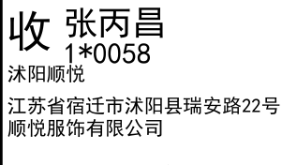
睿 颢 发 货 清 单
（RecallPackaging Delivery List）
 |  |  | Shipping Date 发货日期: | 2025-07-14
 |  |  | 快递单号: | SF3196168694426

ORDER NR | Item Code | ARTICLE | Colour | Size | Order Qty | Back-up Qty | Total Qty | Carton #/Total | Net Weight (kg) | Gross Weight (kg) | REMARK
订单号 | 产品型号 | 款号 | 颜色 | 尺码 | 订单数 | 备品数 | 总实发数 | 总箱数\箱号 | 净重（公斤) | 毛重（公斤) | 备注(CM)
83026-01 | 白色再生条码页洗标 (care label ) | 8347-710 | 829 | 32 | 2283 | 114 | 2397 | 1/1 | 7.6 | 8 | 20*30*40
 |  |  |  | 34 | 2879 | 144 | 3023
 |  |  |  | 36 | 2525 | 126 | 2651
 |  |  |  | 38 | 1505 | 75 | 1580
 |  |  |  | 40 | 626 | 31 | 657
 |  |  |  | 42 | 282 | 14 | 296
83026-01 | 白色再生产地页洗标 (component label) | 8347-710 | 829 |  | 10100 | 505 | 10605
83026-01 | 白色再生成分页洗标1 (component label) | 8347-710 | 829 |  | 10100 | 505 | 10605
83026-01 | 白色再生环保页洗标 (component label) | 8347-710 | 829 |  | 10100 | 505 | 10605
合计 |  |  |  |  | 40400 | 2020 | 42420

